INFIX TO POSTFIX
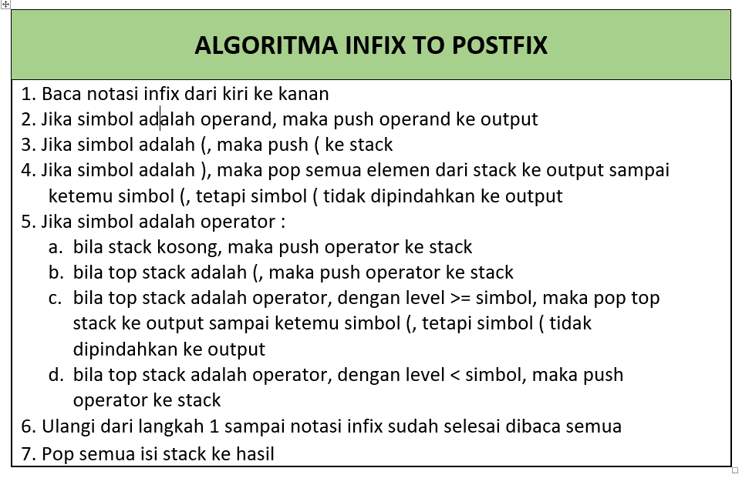

SOAL : (A+B)*C-D |  |  |  | SOAL : A+B*(C^D-E)
 |  |  |  | A+B*(CD^E-) |  | ABCD^E-*+
 |  | TOP Stack = paling kanan |  |  |  | TOP Stack = paling kanan
Simbol | Langkah | Stack | Output | Simbol | Langkah | Stack | Output
( | push ( ke stack | ( |  | A | push A ke output |  | A | Langkah 2
A | push A ke output | ( | A | + | push + ke stack | + |  | Langkah 5a
+ | push + ke stack | (+ |  | B | push B ke output | + | B | Langkah 2
B | push B ke output | (+ | B | * | push * ke stack | +* |  | Langkah 5a
) | pop + ke output | ( | + | ( | push ( ke stack | +*(
* | push * ke stack | (* |  | C | push C ke output | '+*( | C | Langkah 2
C | push C ke output | (* | C | ^ | push ^ ke stack | +*(^ |  | Langkah 5b
- | pop * ke output | ( | * | D | push D ke output | +*(^ | D | Langkah 2
 | push - ke stack | (- |  | - | pop ^ ke output | +*( | ^ | Langkah 5c
D | push D ke output | (- | D |  | push - ke stack | +*(-
 | pop - ke output | ( | - | E | Push E ke output | +*(- | E | Langkah 2
 | pop ( |  |  | ) | pop - ke output | +*( | - | Langkah 4
 |  |  | Hasil : AB+C*D- |  | pop( | +*
 |  |  |  |  | pop * ke output |  | *
 |  |  |  |  | pop + ke output |  | +

(A+B)*C-D |  |  |  | SOAL : A+B*(C^D-E)
Reverse: | D-C*(B+A) |  |  | Reverse: | (E-D^C)*B+A | EDC^-B*A+
Simbol | Langkah | Stack | Output |  |  | TOP Stack = paling kanan
D | push D ke output |  | D | Simbol | Langkah | Stack | Output
- | push - ke stack | - |  | ( | push ( ke stack | (
C | push C ke output | - | C | E | push E ke output | ( | E
* | push * ke stack | -* |  | - | push - ke stack | (- | E
( | push ( ke stack | -*( |  | D | push D ke output | (- | ED
B | push B ke output | -*( | B | ^ | push ^ ke stack | (-^ | ED
+ | push + ke stack | -*(+ |  | C | push C ke output | (-^ | EDC
A | push A ke output | -*(+ | A | ) | pop ^ ke output | (- | EDC^
) | pop + ke output | -*( | + |  | pop - ke output | ( | EDC^-
 | pop ( | -* |  |  | pop ( |  | EDC^-
 | pop * ke output | - | * | * | push * ke stack | * | EDC^-
 | pop - ke output |  | - | B | push B ke output | * | EDC^-B
 |  | hasil : DCBA+*- |  | + | pop * ke output |  | EDC^-B*
 |  | Reverse: -*+ABCD |  |  | push + ke stack | + | EDC^-B*
 |  |  |  | A | push A ke output | + | EDC^-B*A
 |  |  |  |  | pop + ke output |  | EDC^-B*A+
 |  |  |  |  |  | Hasil : +A*B-^CDE
 |  |  |  | Michael Chan 25925250032 IF2B

